contoh
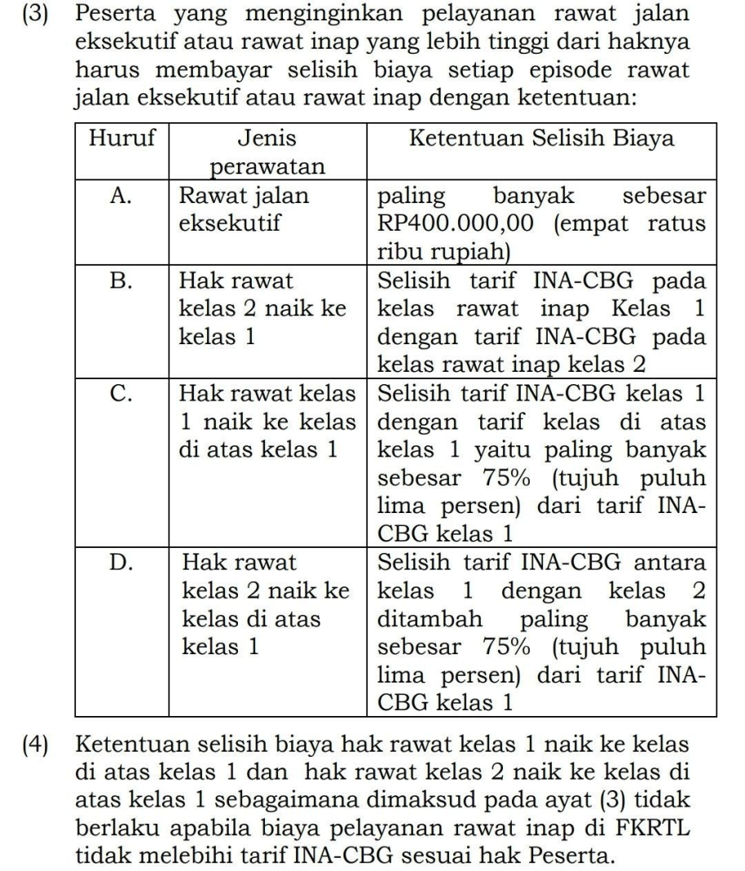
CONTOH | JENIS PERAWATAN | Tarif Riil RS di atas Kelas 1 | Tarif INA-CBG Kelas 1 | Tarif INA-CBG Kelas 2 | Selisih Tarif Riil RS dgn Tarif INACBG | Selisih INA-CBG Kelas 1-2 | Max 75% INA-CBG Kelas 1 | PESERTA BAYAR | Total RS Terima
 |  | a | b | c | d=a-(b atau c) | e=b-c | f=75%xb | g | h=(b atau c)+g
B | Hak rawat kelas 2 naik ke kelas 1 | Rp20,000,000 | Rp10,000,000 | Rp8,000,000 | Rp12,000,000 | Rp2,000,000 | Rp7,500,000 | Rp2,000,000 | Rp10,000,000
 | Hak rawat kelas 2 naik ke kelas 1 | Rp9,000,000 | Rp10,000,000 | Rp8,000,000 | Rp1,000,000 | Rp2,000,000 | Rp7,500,000 | Rp2,000,000 | Rp10,000,000
 | Hak rawat kelas 2 naik ke kelas 1 | Rp6,000,000 | Rp10,000,000 | Rp8,000,000 | -Rp2,000,000 | Rp2,000,000 | Rp7,500,000 | Rp2,000,000 | Rp10,000,000
C | Hak rawat kelas 1 naik ke kelas di atas 1 | Rp20,000,000 | Rp10,000,000 |  | Rp10,000,000 |  | Rp7,500,000 | Rp7,500,000 | Rp17,500,000
 | Hak rawat kelas 1 naik ke kelas di atas 1 | Rp9,000,000 | Rp10,000,000 |  | -Rp1,000,000 |  | Rp7,500,000 | Rp- | Rp10,000,000
 | Hak rawat kelas 1 naik ke kelas di atas 1 | Rp6,000,000 | Rp10,000,000 |  | -Rp4,000,000 |  | Rp7,500,000 | Rp- | Rp10,000,000
D | Hak rawat kelas 2 naik ke kelas di atas 1 | Rp20,000,000 | Rp10,000,000 | Rp8,000,000 | Rp12,000,000 | Rp2,000,000 | Rp7,500,000 | Rp9,500,000 | Rp17,500,000
 | Hak rawat kelas 2 naik ke kelas di atas 1 | Rp9,000,000 | Rp10,000,000 | Rp8,000,000 | Rp1,000,000 | Rp2,000,000 | Rp7,500,000 | Rp1,000,000 | Rp9,000,000
 | Hak rawat kelas 2 naik ke kelas di atas 1 | Rp6,000,000 | Rp10,000,000 | Rp8,000,000 | -Rp2,000,000 | Rp2,000,000 | Rp7,500,000 | Rp- | Rp8,000,000

